Worksheet
臨床工学技士 | 2015 | 医学概論 | 臨床工学に必要な医学的基礎 | 2015_ce_15_pm001
 |  | エイズにおける三次予防はどれか。
 |  | 1 | コンドームの使用
 |  | 2 | 献血者などのHIV抗体検査
 |  | 3 | 患者へのカウンセリングサービス | 正解
 |  | 4 | 医療事故後の追跡的HIV抗体検査
 |  | 5 | 日和見感染の予防
臨床工学技士 | 2015 | 医学概論 | 人体の構造及び機能 | 2015_ce_15_pm002
 |  | 細胞内小器官と機能との組合せで誤っているのはどれか。
 |  | 1 | ミトコンドリア -- ATP産生
 |  | 2 | リソソーム -- 加水分解
 |  | 3 | 核 -- DNA合成
 |  | 4 | 粗面小胞体 -- 蛋白質合成
 |  | 5 | ゴルジ体 -- 遺伝情報の読み取り | 正解
臨床工学技士 | 2015 | 医学概論 | 人体の構造及び機能 | 2015_ce_15_pm003
 |  | 図で治療係数はどれか。
 |  | 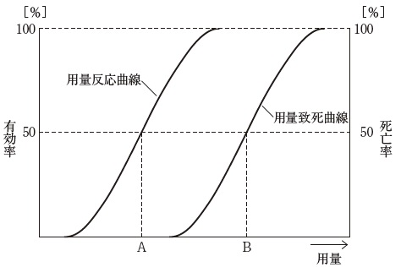
 |  | 1 | A/B
 |  | 2 | B/A | 正解
 |  | 3 | A/A+B
 |  | 4 | A/B-A
 |  | 5 | B/B-A
臨床工学技士 | 2015 | 医学概論 | 臨床工学に必要な医学的基礎 | 2015_ce_15_pm004
 |  | 重層扁平上皮をもつのはどれか。 a．胃粘膜 b．膣粘膜 c．食道粘膜 d．膀胱内壁 e．気管支内腔
 |  | 1 | a、b
 |  | 2 | a、e
 |  | 3 | b、c | 正解
 |  | 4 | c、d
 |  | 5 | d、e
臨床工学技士 | 2015 | 医学概論 | 臨床工学に必要な医学的基礎 | 2015_ce_15_pm005
 |  | 骨について誤っているのはどれか。
 |  | 1 | 脛骨は下腿の骨である。
 |  | 2 | 鎖骨は胸骨と関節をもつ。
 |  | 3 | 坐骨は腸骨の頭側にある。 | 正解
 |  | 4 | 左右の頭頂骨の間には矢状縫合がある。
 |  | 5 | 軸椎は第2頸椎（C2）である。
臨床工学技士 | 2015 | 医学概論 | 人体の構造及び機能 | 2015_ce_15_pm006
 |  | 肺気量について誤っているのはどれか。
 |  | 1 | 肺活量は肺の容積に等しい。 | 正解
 |  | 2 | 機能的残気量は安静時呼気終末の肺気量である。
 |  | 3 | 成人の安静時1回換気量は400～500mL程度である。
 |  | 4 | 成人の安静時呼吸回数は1分間14回程度である。
 |  | 5 | 予備吸気量は安静吸気位から吸入できる最大の吸入量である。
臨床工学技士 | 2015 | 医学概論 | 人体の構造及び機能 | 2015_ce_15_pm007
 |  | ヒスタミン顆粒をもつのはどれか。
 |  | 1 | 単 球
 |  | 2 | 好中球
 |  | 3 | 好酸球
 |  | 4 | 好塩基球 | 正解
 |  | 5 | リンパ球
臨床工学技士 | 2015 | 医学概論 | 人体の構造及び機能 | 2015_ce_15_pm008
 |  | ホルモンについて誤っているのはどれか。
 |  | 1 | 甲状腺刺激ホルモン（TSH）は下垂体前葉から分泌される。
 |  | 2 | バソプレシンには利尿作用がある。 | 正解
 |  | 3 | メラトニンは夜間に増加する。
 |  | 4 | ヨードは甲状腺刺激ホルモンの原料の一つである。
 |  | 5 | グルカゴンは血糖値を上昇させる。
臨床工学技士 | 2015 | 医学概論 | 人体の構造及び機能 | 2015_ce_15_pm009
 |  | 末梢神経について誤っているのはどれか。
 |  | 1 | 太い神経ほど伝導速度は速い。
 |  | 2 | 電気刺激した部位から両方向に伝導する。
 |  | 3 | シナプスにおける興奮伝達は一方向性である。
 |  | 4 | 運動神経は有髄神経である。
 |  | 5 | 無髄神経では跳躍伝導が起こる。 | 正解
臨床工学技士 | 2015 | 臨床医学総論 | 外科学概論 | 2015_ce_15_pm010
 |  | 創傷治癒について正しいのはどれか。 a．開放創は二次治癒となる。 b．肉芽組織は毛細血管が乏しい。 c．瘢痕形成後に肉芽組織が形成される。 d．低アルブミン血症では創傷治癒が遅延する。 e．清潔な湿潤環境は創傷治癒を促進する。
 |  | 1 | a、b、c
 |  | 2 | a、b、e
 |  | 3 | a、d、e | 正解
 |  | 4 | b、c、d
 |  | 5 | c、d、e
臨床工学技士 | 2015 | 臨床医学総論 | 呼吸器系 | 2015_ce_15_pm011
 |  | 真菌の感染によって起こる呼吸器疾患はどれか。
 |  | 1 | マイコプラズマ肺炎
 |  | 2 | 肺アスペルギルス症 | 正解
 |  | 3 | クラミジア肺炎
 |  | 4 | インフルエンザ肺炎
 |  | 5 | 非結核性抗酸菌症
臨床工学技士 | 2015 | 臨床医学総論 | 循環器系 | 2015_ce_15_pm012
 |  | 大動脈瘤の原因となるのはどれか。 a．大動脈炎症候群 b．梅毒感染 c．マルファン症候群 d．バージャー病 e．妊 娠
 |  | 1 | a、b、c | 正解
 |  | 2 | a、b、e
 |  | 3 | a、d、e
 |  | 4 | b、c、d
 |  | 5 | c、d、e
臨床工学技士 | 2015 | 臨床医学総論 | 循環器系 | 2015_ce_15_pm013
 |  | 拡張期心雑音が聴取されるのはどれか。 a．僧帽弁閉鎖不全症 b．僧帽弁狭窄症 c．大動脈弁閉鎖不全症 d．大動脈弁狭窄症 e．三尖弁閉鎖不全症
 |  | 1 | a、b
 |  | 2 | a、e
 |  | 3 | b、c | 正解
 |  | 4 | c、d
 |  | 5 | d、e
臨床工学技士 | 2015 | 臨床医学総論 | 内分泌・代謝系 | 2015_ce_15_pm014
 |  | 正しい組合せはどれか。
 |  | 1 | 副甲状腺ホルモン -- Ca低下とP上昇
 |  | 2 | 活性型ビタミンD -- Ca低下とP上昇
 |  | 3 | カルシトニン -- Ca低下とP上昇
 |  | 4 | 副甲状腺ホルモン -- Ca上昇とP低下 | 正解
 |  | 5 | 活性型ビタミンD -- Ca上昇とP低下
臨床工学技士 | 2015 | 臨床医学総論 | 神経・筋肉系 | 2015_ce_15_pm015
 |  | 交感神経系の緊張時にみられる作用はどれか。 a．散 瞳 b．気管支平滑筋弛緩 c．胃酸分泌亢進 d．腸蠕動亢進 e．膀胱括約筋収縮
 |  | 1 | a、b、c
 |  | 2 | a、b、e | 正解
 |  | 3 | a、d、e
 |  | 4 | b、c、d
 |  | 5 | c、d、e
臨床工学技士 | 2015 | 臨床医学総論 | 感染症 | 2015_ce_15_pm016
 |  | 人から人への伝染性が弱い感染症はどれか。
 |  | 1 | SARS
 |  | 2 | エボラ出血熱
 |  | 3 | デング熱 | 正解
 |  | 4 | ラッサ熱
 |  | 5 | O-157感染症
臨床工学技士 | 2015 | 臨床医学総論 | 腎臓・泌尿器・生殖器系 | 2015_ce_15_pm017
 |  | 尿路感染症について正しいのはどれか。 a．単純性尿路感染症は男性に多い。 b．単純性尿路感染症の原因菌としては大腸菌が多い。 c．複雑性尿路感染症は高齢者に多い。 d．膀胱炎のみでは発熱を伴わない。 e．腎盂腎炎では原因菌が血液から移行する。
 |  | 1 | a、b、c
 |  | 2 | a、b、e
 |  | 3 | a、d、e
 |  | 4 | b、c、d | 正解
 |  | 5 | c、d、e
臨床工学技士 | 2015 | 臨床医学総論 | 消化器系 | 2015_ce_15_pm018
 |  | イレウスでみられないのはどれか。
 |  | 1 | 腹 痛
 |  | 2 | 嘔 吐
 |  | 3 | 排ガス停止
 |  | 4 | 腹部膨満
 |  | 5 | 脂肪便 | 正解
臨床工学技士 | 2015 | 臨床医学総論 | 血液系 | 2015_ce_15_pm019
 |  | 播種性血管内凝固（DIC）に特徴的な所見はどれか。 a．白血球数の増加 b．血漿フィブリノーゲン濃度の増加 c．血清FDP値の増加 d．プロトロンビン時間の延長 e．血小板数の増加
 |  | 1 | a、b
 |  | 2 | a、e
 |  | 3 | b、c
 |  | 4 | c、d | 正解
 |  | 5 | d、e
臨床工学技士 | 2015 | 臨床医学総論 | 救急・集中治療医学 | 2015_ce_15_pm020
 |  | パルスオキシメトリーが診断に役立つのはどれか。 a．頻 脈 b．アシドーシス c．一酸化炭素中毒 d．メトヘモグロビン血症 e．低酸素血症
 |  | 1 | a、b
 |  | 2 | a、e | 正解
 |  | 3 | b、c
 |  | 4 | c、d
 |  | 5 | d、e
臨床工学技士 | 2015 | 臨床医学総論 | 免疫・移植 | 2015_ce_15_pm021
 |  | アナフィラキシーショックの所見でないのはどれか。
 |  | 1 | 発 熱 | 正解
 |  | 2 | 血圧低下
 |  | 3 | 頻 脈
 |  | 4 | 喘 鳴
 |  | 5 | 血管浮腫
臨床工学技士 | 2015 | 臨床医学総論 | 手術医学 | 2015_ce_15_pm022
 |  | スタンダードプレコーション（標準予防策）で正しいのはどれか。 a．粘膜に触れるときには手袋を着用する。 b．頭髪に触れるときには手袋を着用する。 c．手袋を使用すれば手洗いの必要はない。 d．感染のある患者のみを対象とする。 e．ガウンは滅菌済みである必要はない。
 |  | 1 | a、b
 |  | 2 | a、e | 正解
 |  | 3 | b、c
 |  | 4 | c、d
 |  | 5 | d、e
臨床工学技士 | 2015 | 臨床医学総論 | 手術医学 | 2015_ce_15_pm023
 |  | 粘膜に用いられる消毒薬はどれか。 a．塩化ベンザルコニウム b．ポビドンヨード c．塩化ベンゼトニウム d．エタノール e．フェノール
 |  | 1 | a、b、c | 正解
 |  | 2 | a、b、e
 |  | 3 | a、d、e
 |  | 4 | b、c、d
 |  | 5 | c、d、e
臨床工学技士 | 2015 | 臨床医学総論 | 臨床生化学 | 2015_ce_15_pm024
 |  | 水溶性ビタミン欠乏に伴う症状の組合せで適切なのはどれか。 a．ビタミンB1欠乏 -- ウェルニッケ脳症 b．ビタミンB2欠乏 -- 末梢神経障害 c．ビタミンB6欠乏 -- 脚 気 d．ビタミンB12欠乏 -- 亜急性連合性脊髄変性症 e．ニコチン酸欠乏 -- ペラグラ
 |  | 1 | a、b、c
 |  | 2 | a、b、e
 |  | 3 | a、d、e | 正解
 |  | 4 | b、c、d
 |  | 5 | c、d、e
臨床工学技士 | 2015 | 生体計測装置学 | 生体計測の基礎 | 2015_ce_15_pm025
 |  | 物理量が起電力に変換されるトランスデューサはどれか。 a．サーモパイル b．ホール素子 c．差動トランス d．CdSセル e．ストレインゲージ
 |  | 1 | a、b | 正解
 |  | 2 | a、e
 |  | 3 | b、c
 |  | 4 | c、d
 |  | 5 | d、e
臨床工学技士 | 2015 | 生体計測装置学 | 生体電気・磁気計測 | 2015_ce_15_pm026
 |  | 心電図誘導電極の右手と左手を逆に装着した。誤っているのはどれか。 a．aVRとaVLの波形が入れ替わる。 b．第Ⅱ誘導と第Ⅲ誘導の波形が入れ替わる。 c．第Ⅰ誘導の波形が反転する。 d．aVFの波形が反転する。 e．胸部誘導の波形が変化する。
 |  | 1 | a、b
 |  | 2 | a、e
 |  | 3 | b、c
 |  | 4 | c、d
 |  | 5 | d、e | 正解
臨床工学技士 | 2015 | 生体計測装置学 | 生体電気・磁気計測 | 2015_ce_15_pm027
 |  | 脳波計について正しいのはどれか。 a．必要な周波数帯域は5.0～60Hzである。 b．低域遮断周波数を規定する時定数は0.03秒である。 c．雑音レベルは3.0μVp-p以下である。 d．A/D変換時のサンプリング周波数は200Hz以上である。 e．最大感度は10μV/mmである。
 |  | 1 | a、b
 |  | 2 | a、e
 |  | 3 | b、c
 |  | 4 | c、d | 正解
 |  | 5 | d、e
臨床工学技士 | 2015 | 生体計測装置学 | 生体の物理・化学現象の計測 | 2015_ce_15_pm028
 |  | 心拍出量測定法について正しいのはどれか。
 |  | 1 | 熱希釈法では約0℃の注入液を用いる。 | 正解
 |  | 2 | 色素希釈法ではオキシヘモグロビンの量を計測する。
 |  | 3 | フィック法では二酸化炭素産生量から計算する。
 |  | 4 | 超音波断層法では心房の容積から計算する。
 |  | 5 | 血圧波形解析法ではスワンガンツカテーテルを用いる。
臨床工学技士 | 2015 | 生体計測装置学 | 生体の物理・化学現象の計測 | 2015_ce_15_pm029
 |  | 血液ガス計測について誤っている組合せはどれか。
 |  | 1 | pH -- ガラス電極
 |  | 2 | 酸素分圧 -- クラーク電極
 |  | 3 | 二酸化炭素分圧 -- セバリングハウス電極
 |  | 4 | 酸素飽和度 -- 赤色光および赤外線の吸光度
 |  | 5 | 経皮的二酸化炭素分圧 -- 赤外線の吸光度 | 正解
臨床工学技士 | 2015 | 生体計測装置学 | 画像診断法 | 2015_ce_15_pm030
 |  | 超音波診断装置について正しいのはどれか。 a．被曝に伴う侵襲性がある。 b．全身撮影が可能である。 c．心室の壁厚を測定できる。 d．血管内の画像が得られる。 e．実時間の撮影が可能である。
 |  | 1 | a、b、c
 |  | 2 | a、b、e
 |  | 3 | a、d、e
 |  | 4 | b、c、d
 |  | 5 | c、d、e | 正解
臨床工学技士 | 2015 | 生体計測装置学 | 画像診断法 | 2015_ce_15_pm031
 |  | X線CTについて誤っているのはどれか。
 |  | 1 | 臓器の立体的な構造を画像化する。
 |  | 2 | 複数のX線検出器を使用する。
 |  | 3 | 動画を撮影することが可能である。 | 正解
 |  | 4 | 空間分解能は1mm程度である。
 |  | 5 | 組織のX線吸収係数を画像化する。
臨床工学技士 | 2015 | 生体計測装置学 | 画像診断法 | 2015_ce_15_pm032
 |  | PETについて誤っているのはどれか。
 |  | 1 | 加速器を用いて作った核種を生体に投与する。
 |  | 2 | β線を検出して画像化する。 | 正解
 |  | 3 | FDG-PETによって糖代謝の高い組織が可視化される。
 |  | 4 | 陽電子は電子と同じ質量をもつ。
 |  | 5 | 陽電子は電子と衝突して消滅する。
臨床工学技士 | 2015 | 医用治療機器学 | 各種治療機器 | 2015_ce_15_pm033
 |  | 電気メスについて正しいのはどれか。 a．凝固出力は連続波である。 b．点検用負荷抵抗には無誘導抵抗器が使用される。 c．対極板面積の安全範囲は出力に依存する。 d．静電結合型対極板の表面は絶縁されている。 e．スプレー凝固では雑音障害は発生しない。
 |  | 1 | a、b、c
 |  | 2 | a、b、e
 |  | 3 | a、d、e
 |  | 4 | b、c、d | 正解
 |  | 5 | c、d、e
臨床工学技士 | 2015 | 医用治療機器学 | 各種治療機器 | 2015_ce_15_pm034
 |  | 心臓ペースメーカについて正しいのはどれか。 a．胸腔内にジェネレータ（本体）を留置する。 b．NBG（ICHD）コードの第二文字はセンシング部位を表す。 c．パルス幅は0.5ms前後である。 d．電極装着後は刺激閾値の低下が続く。 e．体外式ペースメーカの出力点検時には50Ωの負荷抵抗を接続する。
 |  | 1 | a、b
 |  | 2 | a、e
 |  | 3 | b、c | 正解
 |  | 4 | c、d
 |  | 5 | d、e
臨床工学技士 | 2015 | 医用治療機器学 | 各種治療機器 | 2015_ce_15_pm035
 |  | ESWLについて正しいのはどれか。
 |  | 1 | 電極放電方式では結石の位置を第2焦点に合わせる。 | 正解
 |  | 2 | 圧電素子方式では音響レンズを用いる。
 |  | 3 | 超音波照準方式は尿管結石に有効である。
 |  | 4 | 膀胱結石治療の第一選択である。
 |  | 5 | 肺組織にも安全である。
臨床工学技士 | 2015 | 医用治療機器学 | 各種治療機器 | 2015_ce_15_pm036
 |  | 輸液ポンプで誤っているのはどれか。
 |  | 1 | シリンジポンプは微量注入に適する。
 |  | 2 | 滴下センサは赤外線を用いる。
 |  | 3 | ペリスタルティック方式には気泡アラームがある。
 |  | 4 | 流量制御型では汎用輸液セットが使える。 | 正解
 |  | 5 | 与圧注入方式は小型軽量である。
臨床工学技士 | 2015 | 医用治療機器学 | 各種治療機器 | 2015_ce_15_pm037
 |  | 超音波吸引手術装置で正しいのはどれか。
 |  | 1 | 先端は1～3mmの振幅で振動する。
 |  | 2 | 対極板が必要である。
 |  | 3 | 生理食塩水で洗浄しながら使用する。 | 正解
 |  | 4 | 電気メスよりも強い凝固能力を有する。
 |  | 5 | 骨切開に有効である。
臨床工学技士 | 2015 | 医用機器安全管理学 | 医用機器の安全管理 | 2015_ce_15_pm038
 |  | 1秒間の通電によって成人に影響を及ぼす商用交流電流の値で考えられないのはどれか。
 |  | 1 | 電流による熱傷が起きる -- 10A
 |  | 2 | マクロショックで心室細動が生じる -- 200mA
 |  | 3 | 筋肉の不随意運動が生じる -- 30mA
 |  | 4 | 手で触れてビリビリと感じる -- 2mA
 |  | 5 | ミクロショックで心室細動が生じる -- 10μA | 正解
臨床工学技士 | 2015 | 医用機器安全管理学 | 医用機器の安全管理 | 2015_ce_15_pm039
 |  | ME機器の分類について正しいのはどれか。 a．クラスⅠのME機器の追加保護手段は保護接地である。 b．B形装着部は外部電圧の印加に対して保護されていない。 c．内部電源ME機器の追加保護手段は基礎絶縁である。 d．CF形装着部は接地されている。 e．クラスⅡのME機器は在宅使用に適している。
 |  | 1 | a、b、c
 |  | 2 | a、b、e | 正解
 |  | 3 | a、d、e
 |  | 4 | b、c、d
 |  | 5 | c、d、e
臨床工学技士 | 2015 | 医用機器安全管理学 | 医用機器の安全管理 | 2015_ce_15_pm040
 |  | 図のMDで電圧計の表示値が150mVを示した。 漏れ電流値［μA］はどれか。
 |  | 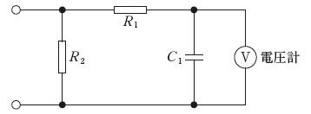
 |  | 1 | 15
 |  | 2 | 75
 |  | 3 | 150 | 正解
 |  | 4 | 300
 |  | 5 | 500
臨床工学技士 | 2015 | 医用機器安全管理学 | 医用機器の安全管理 | 2015_ce_15_pm041
 |  | JIS T060-1：2012で規定する保護接地線インピーダンス測定方法について誤っているのはどれか。
 |  | 1 | 無負荷時の試験用電圧は6V以下を用いる。
 |  | 2 | 試験用電源の周波数は50Hzまたは60Hzを用いる。
 |  | 3 | 試験用電流は15Aを用いる。 | 正解
 |  | 4 | 保護接地線に最大電流を5～10秒間流す。
 |  | 5 | 電圧降下法によりインピーダンスを算出する。
臨床工学技士 | 2015 | 医用機器安全管理学 | 医用機器の安全管理 | 2015_ce_15_pm042
 |  | 図に示すピン方式の医療ガス配管端末器の識別色は何色か。
 |  | 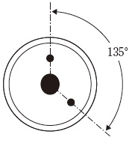
 |  | 1 | だいだい
 |  | 2 | 黄
 |  | 3 | 緑
 |  | 4 | 青 | 正解
 |  | 5 | 黒
臨床工学技士 | 2015 | 医用機器安全管理学 | 医用機器の安全管理 | 2015_ce_15_pm043
 |  | 医療ガス配管端末器で静止状態の送気圧力が、下記のうち2番目に高いのはどれか。
 |  | 1 | 酸 素 | 正解
 |  | 2 | 亜酸化窒素
 |  | 3 | 治療用空気
 |  | 4 | 二酸化炭素
 |  | 5 | 駆動用窒素
臨床工学技士 | 2015 | 医用機器安全管理学 | 医用機器の安全管理 | 2015_ce_15_pm044
 |  | 機器Aは10回に1回は使用できない。機器Bは5回に1回は使用できない。 機器Aと機器Bを同時に使用した場合に、少なくともどちらか一方によって使用目的が達成できるとすると、目的が達成できる確率はどれか。
 |  | 1 | 0.72
 |  | 2 | 0.8
 |  | 3 | 0.9
 |  | 4 | 0.98 | 正解
 |  | 5 | 0.99
臨床工学技士 | 2015 | 医用機器安全管理学 | 医用機器の安全管理 | 2015_ce_15_pm045
 |  | 医療法で臨床工学技士のほかに「医療機器安全管理責任者」として配置できる職種はどれか。 a．救急救命士 b．薬剤師 c．診療放射線技師 d．看護師 e．理学療法士
 |  | 1 | a、b、c
 |  | 2 | a、b、e
 |  | 3 | a、d、e
 |  | 4 | b、c、d | 正解
 |  | 5 | c、d、e
臨床工学技士 | 2015 | 医用電気電子工学 | 電気工学 | 2015_ce_15_pm046
 |  | 図の回路で2Ωの抵抗の消費電力が2Wである。 電源電圧E［V］はどれか。
 |  | 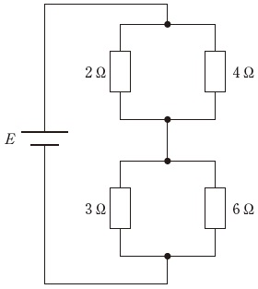
 |  | 1 | 2
 |  | 2 | 3
 |  | 3 | 4
 |  | 4 | 5 | 正解
 |  | 5 | 6
臨床工学技士 | 2015 | 医用電気電子工学 | 電気工学 | 2015_ce_15_pm047
 |  | 図の回路においてab間の電圧［V］はどれか。
 |  | 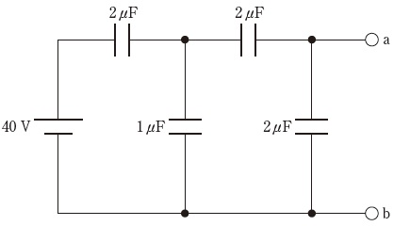
 |  | 1 | 5
 |  | 2 | 10 | 正解
 |  | 3 | 15
 |  | 4 | 20
 |  | 5 | 40
臨床工学技士 | 2015 | 医用電気電子工学 | 電気工学 | 2015_ce_15_pm048
 |  | 2つのコイル間の相互インダクタンスが0.5Hのとき、一方のコイルの電流が1msの間に10mAから12mAに変化すると、他方のコイルに生じる誘導起電力の大きさ［mV］はどれか。
 |  | 1 | 50
 |  | 2 | 100
 |  | 3 | 250
 |  | 4 | 500
 |  | 5 | 1000 | 正解
臨床工学技士 | 2015 | 医用電気電子工学 | 電気工学 | 2015_ce_15_pm049
 |  | 図の回路で端子ab間の合成抵抗はどれか。
 |  | 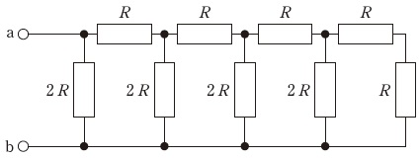
 |  | 1 | 1/3R
 |  | 2 | 1/2R
 |  | 3 | R | 正解
 |  | 4 | 2R
 |  | 5 | 3R
臨床工学技士 | 2015 | 医用電気電子工学 | 電気工学 | 2015_ce_15_pm050
 |  | 開放電圧が9.0V、内部抵抗が20Ωの電池に負荷抵抗を接続すると300mAの電流が流れた。負荷抵抗の大きさ［Ω］はどれか。
 |  | 1 | 2
 |  | 2 | 6
 |  | 3 | 10 | 正解
 |  | 4 | 20
 |  | 5 | 30
臨床工学技士 | 2015 | 医用電気電子工学 | 電気工学 | 2015_ce_15_pm051
 |  | 電源電圧100Vの正弦波交流電源に医療機器を接続したところ、2Aの電流が流れ、140Wの電流が消費された。この医療機器の力率はどれか。
 |  | 1 | 0.3
 |  | 2 | 0.5
 |  | 3 | 0.7 | 正解
 |  | 4 | 1
 |  | 5 | 1.4
臨床工学技士 | 2015 | 医用電気電子工学 | 電子工学 | 2015_ce_15_pm052
 |  | 図1の回路のLEDの電圧電流特性を図2に示す。この回路に流れる電流I［mA］はどれか。
 |  | 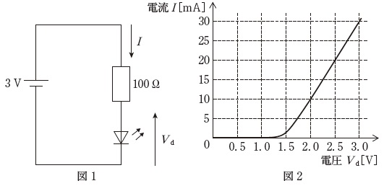
 |  | 1 | 5
 |  | 2 | 10 | 正解
 |  | 3 | 15
 |  | 4 | 20
 |  | 5 | 30
臨床工学技士 | 2015 | 医用電気電子工学 | 電子工学 | 2015_ce_15_pm053
 |  | ツェナー電圧2Vのツェナーダイオードを含む図の回路の電流電圧特性で正しいのはどれか。
 |  | 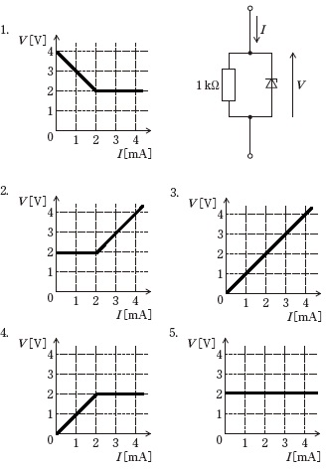
 |  | 1 | 1
 |  | 2 | 2
 |  | 3 | 3
 |  | 4 | 4 | 正解
 |  | 5 | 5
臨床工学技士 | 2015 | 医用電気電子工学 | 電子工学 | 2015_ce_15_pm054
 |  | 図の回路でVo/Viはどれか。 ただし、Aは理想演算増幅器とする。
 |  | 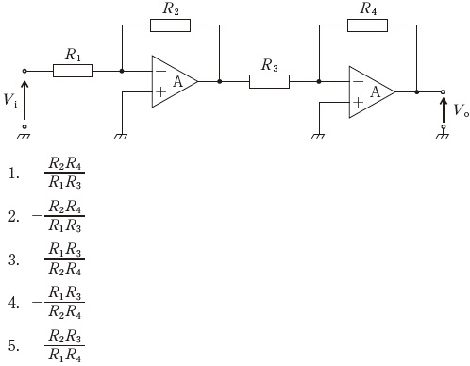
 |  | 1 | 1 | 正解
 |  | 2 | 2
 |  | 3 | 3
 |  | 4 | 4
 |  | 5 | 5
臨床工学技士 | 2015 | 医用電気電子工学 | 電子工学 | 2015_ce_15_pm055
 |  | 図の回路で入出力の電圧値の関係を満たすR1とR2の比（R1：R2）はどれか。 ただし、Aは理想演算増幅器とする。
 |  | 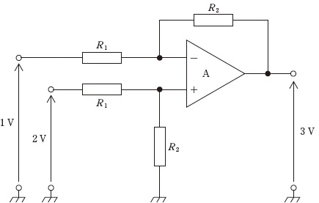
 |  | 1 | 2：1
 |  | 2 | 1：2
 |  | 3 | 1：3 | 正解
 |  | 4 | 1：4
 |  | 5 | 1：5
臨床工学技士 | 2015 | 医用電気電子工学 | 電子工学 | 2015_ce_15_pm056
 |  | 振幅変調において信号v（t）=3sin（2000πt）で1000kHzの搬送波を変調するとき、被変調波の上下側波の周波数［kHz］はどれか。 ただし、時間tの単位は秒とし、過変調は生じないものとする。
 |  | 1 | 980と1020
 |  | 2 | 990と1010
 |  | 3 | 997と1003
 |  | 4 | 998と1002
 |  | 5 | 999と1001 | 正解
臨床工学技士 | 2015 | 医用電気電子工学 | 情報処理工学 | 2015_ce_15_pm057
 |  | コンピュータの入出力インタフェースでないのはどれか。
 |  | 1 | RS-232C
 |  | 2 | USB
 |  | 3 | RAID | 正解
 |  | 4 | IEEE1394
 |  | 5 | シリアルATA
臨床工学技士 | 2015 | 医用電気電子工学 | 情報処理工学 | 2015_ce_15_pm058
 |  | 正しい組合せはどれか。 a．CSMA-CD -- 電子メール b．HTTP -- イーサーネット c．FTP -- ファイル転送 d．TCP/IP -- インターネット e．SMTP/POP -- ウェブページ
 |  | 1 | a、b
 |  | 2 | a、e
 |  | 3 | b、c
 |  | 4 | c、d | 正解
 |  | 5 | d、e
臨床工学技士 | 2015 | 医用電気電子工学 | 情報処理工学 | 2015_ce_15_pm059
 |  | 帯域が50Hz～4kHzの音声信号をAD変換して伝送する。量子化ビット数を12bitとするとき、最低限必要な伝送速度［kbps］はどれか。 ただし、圧縮符号化は行わず、音声以外のデータは無視する。
 |  | 1 | 48
 |  | 2 | 64
 |  | 3 | 96 | 正解
 |  | 4 | 128
 |  | 5 | 160
臨床工学技士 | 2015 | 医用電気電子工学 | 情報処理工学 | 2015_ce_15_pm060

 |  | 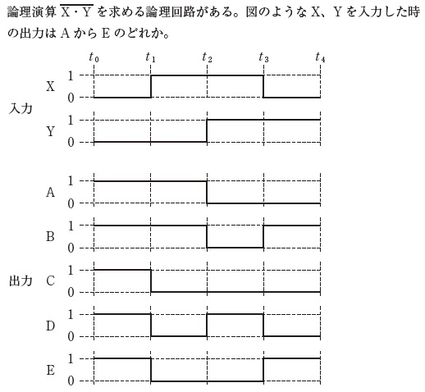
 |  | 1 | A
 |  | 2 | B | 正解
 |  | 3 | C
 |  | 4 | D
 |  | 5 | E
臨床工学技士 | 2015 | 医用電気電子工学 | 情報処理工学 | 2015_ce_15_pm061
 |  | 時系列信号の解析手法とその目的との組合せで誤っているのはどれか。
 |  | 1 | 加算平均 -- SN比の改善
 |  | 2 | 自己相関関数 -- 周期的成分の抽出
 |  | 3 | フーリエ変換 -- 周波数スペクトルの分析
 |  | 4 | 移動平均 -- 高周波成分の除去
 |  | 5 | 2乗平均 -- 微分波形の抽出 | 正解
臨床工学技士 | 2015 | 医用電気電子工学 | システム工学 | 2015_ce_15_pm062
 |  | 図のブロック線図の伝達関数（Y/X）はどれか。
 |  | 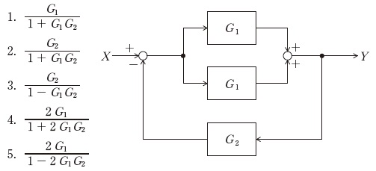
 |  | 1 | 1
 |  | 2 | 2
 |  | 3 | 3
 |  | 4 | 4 | 正解
 |  | 5 | 5
臨床工学技士 | 2015 | 生体機能代行装置学 | 呼吸療法装置 | 2015_ce_15_pm063
 |  | PSV（pressure support ventilation）施工時に分時換気量低下の原因となるのはどれか。 a．過鎮静 b．カフ圧上昇 c．代謝性アシドーシス d．胸郭肺コンプライアンス増大 e．気管チューブ閉塞
 |  | 1 | a、b
 |  | 2 | a、e | 正解
 |  | 3 | b、c
 |  | 4 | c、d
 |  | 5 | d、e
臨床工学技士 | 2015 | 生体機能代行装置学 | 呼吸療法装置 | 2015_ce_15_pm064
 |  | 人工呼吸器のグラフィックモニタで評価できないのはどれか。 a．気道抵抗 b．カフリーク c．機能的残気量 d．肺内シャント e．胸郭肺コンプライアンス
 |  | 1 | a、b
 |  | 2 | a、e
 |  | 3 | b、c
 |  | 4 | c、d | 正解
 |  | 5 | d、e
臨床工学技士 | 2015 | 生体機能代行装置学 | 呼吸療法装置 | 2015_ce_15_pm065
 |  | 成人の気管吸引について誤っているのはどれか。
 |  | 1 | 頻回の吸引は感染のリスクが高まる。
 |  | 2 | 吸引時間は15秒以内とする。
 |  | 3 | 適切な吸引圧は-150mmHgから-120mmHgである。
 |  | 4 | 自発呼吸下では呼気に合わせてカテーテルを挿入する。 | 正解
 |  | 5 | 閉鎖式吸引では気道内圧の急激な低下を避けられる。
臨床工学技士 | 2015 | 生体機能代行装置学 | 呼吸療法装置 | 2015_ce_15_pm066
 |  | 高気圧酸素治療の適応となる疾患はどれか。 a．減圧症 b．突発性難聴 c．中耳炎 d．自然気胸 e．腸閉塞
 |  | 1 | a、b、c
 |  | 2 | a、b、e | 正解
 |  | 3 | a、d、e
 |  | 4 | b、c、d
 |  | 5 | c、d、e
臨床工学技士 | 2015 | 生体機能代行装置学 | 呼吸療法装置 | 2015_ce_15_pm067
 |  | V3.4と刻印されている酸素ボンベ内圧が10MPaである。流量6L/分で酸素投与されている患者を搬送する場合、およその搬送可能時間［分］はどれか。
 |  | 1 | 10
 |  | 2 | 50 | 正解
 |  | 3 | 100
 |  | 4 | 150
 |  | 5 | 200
臨床工学技士 | 2015 | 生体機能代行装置学 | 体外循環装置 | 2015_ce_15_pm068
 |  | 模型人工肺について正しいのはどれか。
 |  | 1 | 吹送ガス流量を増やすとPao<sub>2</sub>は上昇する。
 |  | 2 | 吹送ガス酸素濃度を上げるとPaco<sub>2</sub>は低下する。
 |  | 3 | 多孔質膜では血液は酸素と直接接触しない。
 |  | 4 | 均質膜では長時間使用すると血漿漏出が起こる。
 |  | 5 | 外部灌流型は内部灌流型よりも血流に乱流が生じやすい。 | 正解
臨床工学技士 | 2015 | 生体機能代行装置学 | 体外循環装置 | 2015_ce_15_pm069
 |  | 遠心ポンプについて正しいのはどれか。
 |  | 1 | 吸引回路用のポンプに適している。
 |  | 2 | 駆出される血液量は回転数に正比例する。
 |  | 3 | 回路閉塞時に回路破裂の危険性が大きい。
 |  | 4 | 同じ回転数でも流量は後負荷によって変化する。 | 正解
 |  | 5 | 低流量時の回転数調節による流量制御が容易である。
臨床工学技士 | 2015 | 生体機能代行装置学 | 体外循環装置 | 2015_ce_15_pm070（不備問題採点除外）
 |  | 人工心肺による体外循環について正しいのはどれか。 a．小児の体表面積あたりの灌流量は成人よりも多い。 b．血液希釈によって酸素解離曲線は右方に移動する。 c．復温時には混合静脈血酸素飽和度は上昇する。 d．アルカローシスの補正に炭酸水素ナトリウムを用いる。 e．膠質浸透圧の保持に乳酸加リンゲルを用いる。
 |  | 1 | a、b | 正解
 |  | 2 | a、e | 正解
 |  | 3 | b、c | 正解
 |  | 4 | c、d | 正解
 |  | 5 | d、e | 正解
臨床工学技士 | 2015 | 生体機能代行装置学 | 体外循環装置 | 2015_ce_15_pm071
 |  | 人工心肺離脱に向けて行うべきもので誤っているのはどれか。
 |  | 1 | 復 温
 |  | 2 | 換気再開
 |  | 3 | プロタミン投与 | 正解
 |  | 4 | 電解質補正
 |  | 5 | 心腔内空気抜き
臨床工学技士 | 2015 | 生体機能代行装置学 | 体外循環装置 | 2015_ce_15_pm072
 |  | 成人の人工心肺操作条件で適切でないのはどれか。
 |  | 1 | ヘマトクリット値：25%
 |  | 2 | 混合静脈血酸素飽和度：75%
 |  | 3 | 送血流量：2.4L/min/m<sup>2</sup>
 |  | 4 | 平均動脈圧：70mmHg
 |  | 5 | 中心静脈圧：20mmHg | 正解
臨床工学技士 | 2015 | 生体機能代行装置学 | 体外循環装置 | 2015_ce_15_pm073
 |  | 貯血槽の血液レベルが急激に低下した。対応として正しいのはどれか。 a．脱血回路の確認 b．貯血槽に乳酸加リンゲル液を急速補液 c．一時的な送血流量低減 d．左房ベント挿入 e．血管収縮剤投与
 |  | 1 | a、b、c | 正解
 |  | 2 | a、b、e
 |  | 3 | a、d、e
 |  | 4 | b、c、d
 |  | 5 | c、d、e
臨床工学技士 | 2015 | 生体機能代行装置学 | 血液浄化療法装置 | 2015_ce_15_pm074
 |  | 血液透析の指標として、他のものと異なる次元をもつのはどれか。
 |  | 1 | クリアランス
 |  | 2 | Kt/V | 正解
 |  | 3 | 血液量
 |  | 4 | 透析液流量
 |  | 5 | 総括物質移動面積係数
臨床工学技士 | 2015 | 生体機能代行装置学 | 血液浄化療法装置 | 2015_ce_15_pm075
 |  | ダイアライザで正しいのはどれか。
 |  | 1 | 中空糸型では、透析液はハウジング（外筒）近傍ほど流れやすい。 | 正解
 |  | 2 | ポリスルフォン膜は対称構造を示す。
 |  | 3 | 血液と透析液とは同じ向きに流れる。
 |  | 4 | 積層型ダイアライザが広く使用されている。
 |  | 5 | 生体適合性が低い膜では補体の活性化などの生体反応が少ない。
臨床工学技士 | 2015 | 生体機能代行装置学 | 血液浄化療法装置 | 2015_ce_15_pm076
 |  | 水処理システムの装置と除去する目的物質との組合せで正しいのはどれか。
 |  | 1 | 逆浸透装置 -- 懸濁粒子
 |  | 2 | プレフィルタ -- 遊離塩素
 |  | 3 | 活性炭吸着装置 -- マグネシウムイオン
 |  | 4 | 軟水化装置 -- ナトリウムイオン
 |  | 5 | 限外濾過フィルタ -- エンドトキシン | 正解
臨床工学技士 | 2015 | 生体機能代行装置学 | 血液浄化療法装置 | 2015_ce_15_pm077
 |  | アフェレシスにおいて補充液を必要とする治療法はどれか。 a．単純血漿交換 b．直接血液灌流 c．血球成分除去療法 d．血漿吸着療法 e．二重濾過血漿分離交換法
 |  | 1 | a、b
 |  | 2 | a、e | 正解
 |  | 3 | b、c
 |  | 4 | c、d
 |  | 5 | d、e
臨床工学技士 | 2015 | 生体機能代行装置学 | 血液浄化療法装置 | 2015_ce_15_pm078
 |  | 吸着材とその適応疾患との組合せで正しいのはどれか。 a．石油ピッチ系活性炭 -- 薬物中毒 b．ポリミキシンB -- 透析アミロイド症 c．ヘキサデシル基 -- 敗血症 d．デキストラン硫酸 -- 潰瘍性大腸炎 e．トリプトファン -- ギラン・バレー症候群
 |  | 1 | a、b
 |  | 2 | a、e | 正解
 |  | 3 | b、c
 |  | 4 | c、d
 |  | 5 | d、e
臨床工学技士 | 2015 | 生体機能代行装置学 | 血液浄化療法装置 | 2015_ce_15_pm079
 |  | 血液透析の導入期にみられる不均衡症候群を予防する対策として誤っているのはどれか。 a．小さな膜面積のダイアライザを使用する。 b．高張液を返血側回路から投与する。 c．透析時間を短くする。 d．抗凝固薬の投与量を増加する。 e．血液量を増加させる。
 |  | 1 | a、b
 |  | 2 | a、e
 |  | 3 | b、c
 |  | 4 | c、d
 |  | 5 | d、e | 正解
臨床工学技士 | 2015 | 医用機械工学 | 医用機械工学 | 2015_ce_15_pm080
 |  | 物質100gの物体が半径30cmの軌道上を1分間に30回転の等速円運動をしている。物体に作用するおよその遠心力［N］はどれか。
 |  | 1 | 0.1
 |  | 2 | 0.3 | 正解
 |  | 3 | 0.5
 |  | 4 | 0.7
 |  | 5 | 0.9
臨床工学技士 | 2015 | 医用機械工学 | 医用機械工学 | 2015_ce_15_pm081
 |  | 断面積が1cm2で長さ10mの棒を1kNの力で引っ張ったとき、棒が0.5mm伸びた。この棒の弾性係数［GPa］はどれか。
 |  | 1 | 100
 |  | 2 | 200 | 正解
 |  | 3 | 300
 |  | 4 | 400
 |  | 5 | 500
臨床工学技士 | 2015 | 医用機械工学 | 医用機械工学 | 2015_ce_15_pm082
 |  | 半径rの水平でまっすぐな円管内を粘性率μの液体が流れている。長さL離れた2点間の圧力差がΔPである場合、管内の流量Qを示す式はどれか。 ただし、管内の流れは層流である。
 |  | 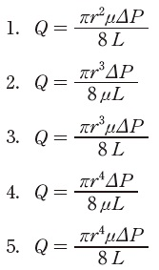
 |  | 1 | 1
 |  | 2 | 2
 |  | 3 | 3
 |  | 4 | 4 | 正解
 |  | 5 | 5
臨床工学技士 | 2015 | 医用機械工学 | 医用機械工学 | 2015_ce_15_pm083
 |  | ベッド上の患者の中心静脈圧を、ベッドとは別の専用台に取り付けてあるマノメータで測定した値が10cmH2Oであった。 ベッドを10cm高くしたときマノメータの表示値［cmH2O］はどれか。
 |  | 1 | -20
 |  | 2 | -10
 |  | 3 | 0
 |  | 4 | 10
 |  | 5 | 20 | 正解
臨床工学技士 | 2015 | 医用機械工学 | 医用機械工学 | 2015_ce_15_pm084
 |  | 線膨張係数が1.2×10 -5K-1で長さ2.0mの鉄の棒の温度を10℃増加させたとき、この鉄の棒の伸び［μm］はどれか。
 |  | 1 | 2.4
 |  | 2 | 12
 |  | 3 | 60
 |  | 4 | 240 | 正解
 |  | 5 | 600
臨床工学技士 | 2015 | 生体物性材料工学 | 生体物性 | 2015_ce_15_pm085
 |  | 生体の電気特性について誤っているのはどれか。
 |  | 1 | 低周波では誘導率が大きい。
 |  | 2 | 骨格筋は異方性が大きい。
 |  | 3 | 細胞膜は大きな電気容量をもつ。
 |  | 4 | α分散はイオンの集散に起因する。
 |  | 5 | β分散は約20GHzで生じる。 | 正解
臨床工学技士 | 2015 | 生体物性材料工学 | 生体物性 | 2015_ce_15_pm086
 |  | 生体組織の力学的性質で誤っているのはどれか。
 |  | 1 | ヤング率が大きな組織ほど応力に対するひずみが大きい。 | 正解
 |  | 2 | 生体軟組織のポアソン比は約0.5である。
 |  | 3 | 粘弾性体である筋組織のひずみと応力の関係はヒステリシスを示す。
 |  | 4 | 筋組織は腱に比べて引っ張りに対する変形の割合が大きい。
 |  | 5 | 血液の粘性係数は生体軟組織に比べて小さい。
臨床工学技士 | 2015 | 生体物性材料工学 | 生体物性 | 2015_ce_15_pm087
 |  | 生体と磁気について正しいのはどれか。 a．生体の比透磁率は約10である。 b．脳磁図は脳活動に伴うヘモグロビンの磁性の変化を示す。 c．心筋の活動で生じる磁界は都市の磁気雑音よりも大きい。 d．MRIでは生体内の水素原子核を電磁波で共鳴させている。 e．交流磁界は生体内に渦電流を発生する。
 |  | 1 | a、b
 |  | 2 | a、e
 |  | 3 | b、c
 |  | 4 | c、d
 |  | 5 | d、e | 正解
臨床工学技士 | 2015 | 生体物性材料工学 | 生体物性 | 2015_ce_15_pm088
 |  | 生体での熱の伝わり方について正しいのはどれか。 a．体表面での熱の放散には空気の対流が役立つ。 b．皮膚組織内では対流はほとんど存在しない。 c．体表面から熱放射する電磁波は近赤外光である。 d．生体内の組織における熱伝導は温度差の4乗に比例する。 e．生体内では血流による熱の移動の効果が大きい。
 |  | 1 | a、b、c
 |  | 2 | a、b、e | 正解
 |  | 3 | a、d、e
 |  | 4 | b、c、d
 |  | 5 | c、d、e
臨床工学技士 | 2015 | 生体物性材料工学 | 医用材料 | 2015_ce_15_pm089
 |  | 正しいのはどれか。
 |  | 1 | molは浸透圧を表す単位である。
 |  | 2 | pHは水素イオン濃度の逆数の常用対数である。 | 正解
 |  | 3 | 一般に温度が高いほど化学反応速度が遅い。
 |  | 4 | 酸化とは電子を受け取ることである。
 |  | 5 | 還元とは酸素と結合することである。
臨床工学技士 | 2015 | 生体物性材料工学 | 医用材料 | 2015_ce_15_pm090
 |  | 急性全身反応はどれか。
 |  | 1 | 潰瘍形成
 |  | 2 | 肉芽形成
 |  | 3 | 石灰化
 |  | 4 | 補体活性化 | 正解
 |  | 5 | 壊 死

